상품제안서
로얄그래프톤 골드 보온보냉 커피잔텀블러 330ML | 상품코드: S26333

 |  |  |  |  |  |  | 02-713-8555 | www.synergygift.co.kr
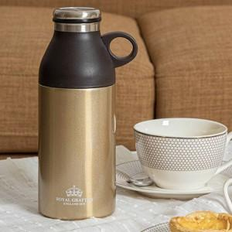

【상세/제작정보】 | 100개 미만 주문시 실크인쇄 3만원 추가, 레이저 인쇄 4만원 추가

【인쇄/포장옵션】 | 실크, 레이저 / 포장지포장

【공급단가】 | 수량 | 50~ | 100~ | 500~ | 1,000~ | 2,000~
*VAT별도 | 단가 | 10,390원 | 10,010원 | 9,620원 | 9,240원 | 9,000원

【상품 URL】 | https://www.synergygift.co.kr:443/src/goods_detail.php?gdno=26333

